상품제안서
오스템 옥치 불소치약 칫솔치약 7종 선물세트 | 상품코드: S46997

 |  |  |  |  |  |  | 02-713-8555 | www.synergygift.co.kr
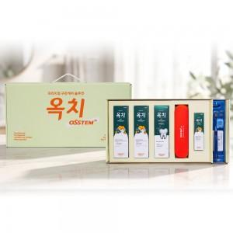

【상세/제작정보】

【인쇄/포장옵션】 | 스티커 / 포장지포장

【공급단가】 | 수량 | 20~ | 100~ | 300~ | 500~ | 1,000~
*VAT별도 | 단가 | 42,900원 | 40,590원 | 38,610원 | 37,620원 | 36,960원

【상품 URL】 | https://www.synergygift.co.kr:443/src/goods_detail.php?gdno=46997

